Sheet1
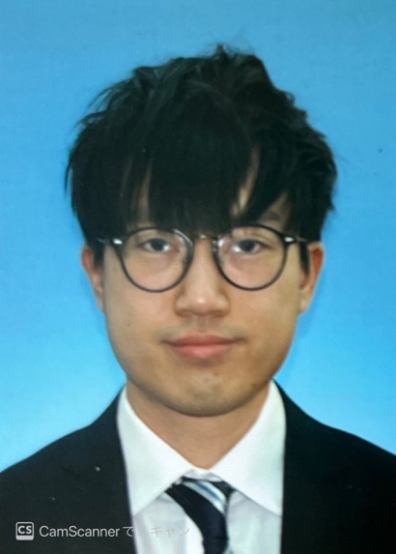
写真をはる位置
写真をはる必要が
ある場合
1．縦 36～40mm
横 24～30mm
2.本人単身胸から上
3.裏面のりづけ
履 歴 書
 |  |  | 年 月 日現在
 |  |  |  |  |  |  | 年 | 月 | 免 許 ・ 資 格
ふりがな | キョウシュンケツ
 |  |  |  |  |  |  | 2021 | ７ | 日本語能力試験 N2 合格
氏 名 | 姜 俊杰

国籍 | 中国(香港) |  | 生年月日（年齢） | 1997年4月11日生（満24歳） | 性別 | 男 ・ 女

ふりがな | おおさかふおおさかしにしくくじょう1-16-9シャトーくじょう６０１しつ |  |  |  | 電話
 |  |  |  |  | 070-1185-4778
現住所 | 〒550-0027
 |  |  |  |  | メールアドレス
 | 大阪府大阪市西區九条1-16-9 シャトー九条６０１号 |  |  |  | bryan41126@gmail.com

ふりがな |  |  |  |  | 電話 |  | 特技、自己PRなど |  |  | 通勤時間
 |  |  |  |  |  |  | 大学でデータ管理と分析に関する知識を学びました。香港の保険会社でインターンシップとしてHTMLとCSSを使ってWEBの更新する経験を持っております。SQLを利用して顧客のデータを管理する経験も持っております。香港のIT系企業でシステムエンジニアとしてID セキュリティーシステム（CyberArk）を管理する経験を持っております。顧客のニーズに向けIT ソリューションのサービスを提供させる経験を持っています。システムを導入後も顧客へのヒアリングを継続し、システムのメンテナンスし、顧客からの問い合わせとトラブル対応する経験を持っております。2021年７月に日本語N2試験に合格しており、社内のコミュニケーションにおいては日本語が問題ございません。独学でJAVA SCRIPT を学んでWEBサイトを構築こともできます。自分のWEBポートフォリオは付いています：https://bryan411.github.io/bryan-resume411/ |  |  | 約 時間 分
連絡先 | 〒 |  | (現住所以外に連絡を希望する場合のみ記入)
 |  |  |  |  | メールアドレス |  |  |  |  | 扶養家族（配偶者を除く）
 | 同上 |  |  |  |  |  |  |  |  | ０人

 |  |  |  |  |  |  |  |  |  | 配偶者 | 配偶者の扶養義務
年 | 月 | 学 歴 ・ 職 歴 （各別にまとめて書く） |  |  |  |  |  |  |  | 有 ・ 無 | 有 ・ 無

 |  | 学歴
 |  |  |  |  |  |  | 本人希望記入欄（特に給料・職種・勤務時間・勤務地・その他についての希望などがあれば記入）
2015 | 6 | TWGHs ルーイー・ヤン・チョイ記念高等学校 卒業
 |  |  |  |  |  |  | 貴社の規定に従います。
2015 | 9 | 香港理工大学（Hong Kong Community College) 経営学部 入学

2017 | 9 | 香港城市大学 情報システム部 編入学（3年生）

2019 | 7 | 香港城市大学 情報システム部 卒業

 |  | 職歴

2018 | 6 | Imsure Asia.Incにインターンシップとして入社（2018年８月まで）

2019 | 9 | Macroview Telecom.Inc 入社

 |  | システムエンジ事業部 システムエンジニア職

2020 | ８ | 一身上の都合により 退職

 |  | 以上

記入上の注意 | 1 . 鉛筆以外の黒又は青の筆記具で記入。 2 . 数字はアラビア数字で、文字はくずさず正確に書く。 3 . ※印のところは、該当するものを○で囲む。

